D1
I. Balanța de plăți a Republicii Moldova în trimestrul III 2024 (date provizorii)

PIB-ul Republicii Moldova și cel al României au scăzut, în trimestrul III 2024, în timp ce ceilalți parteneri comerciali au continuat redresarea economiilor.

Diagrama 1. PIB, indicii volumului fizic (% față de același trimestru al anului precedent)
 | RUS | UKR | ROU | UE | #REF! | MDA
I | 98.2 | 89.5 | 102.4 | 100.1 | 1 | 97.6
II | 104.9 | 118.1 | 101.1 | 100.1 |  | 97.8
III | 105.5 | 109.3 | 101.9 | 100 |  | 102.6
IV | 105.1 | 104.5 | 103 | 100 |  | 100.2
I | 105.4 | 103.9 | 100.1 | 100 |  | 101.9
II | 104.1 | 103.7 | 100.1 | 100.3 |  | 102.4
III | 103.1 | 102.1 | 99.9 | 100.4 |  | 98.1

Surse: Autoritățile naționale de statistică, OECD.Stat

 | 2023 |  |  |  | 2024
 | I | II | III | IV | I | II | III
RUS | 98.2 | 104.9 | 105.5 | 105.1 | 105.4 | 104.1 | 103.1
UKR | 89.5 | 118.1 | 109.3 | 104.5 | 103.9 | 103.7 | 102.1
ROU | 102.4 | 101.1 | 101.9 | 103 | 100.1 | 100.1 | 99.9
UE | 100.1 | 100.1 | 100 | 100 | 100 | 100.3 | 100.4
MDA | 97.6 | 97.8 | 102.6 | 100.2 | 101.9 | 102.4 | 98.1

D2
I. Balanța de plăți a Republicii Moldova în trimestrul III 2024 (date provizorii)

În trimestrul III 2024, atât deschiderea comercială a economiei, cât și deschiderea financiară s-au diminuat.

Diagrama 2. Indicatorii gradului de deschidere a economiei, %

 | 2023 |  |  |  | 2024
 | I | II | III | IV | I* | II* | III
Gradul de deschidere comercială | 115.7 | 91.3 | 89.5 | 87.4 | 94.9 | 93.0 | 82.1
Export de bunuri și servicii / PIB | 43.9 | 34.7 | 32.4 | 32.6 | 36.0 | 33.1 | 27.8
Import de bunuri și servicii / PIB | 71.8 | 56.6 | 57.1 | 54.8 | 58.9 | 59.9 | 54.3

 | 31.03. 2023 | 30.06. 2023 | 30.09. 2023 | 31.12. 2023 | 31.03. 2024* | 30.06. 2024* | 30.09. 2024
Gradul de deschidere financiară | 134.7 | 132.6 | 126.6 | 129.7 | 125.4 | 121.8 | 124.2
Active fin. externe / PIB | 45.5 | 45.6 | 43.5 | 46.9 | 45.4 | 44.5 | 45.9
Pasive externe / PIB | 89.2 | 87.1 | 83.1 | 82.8 | 80.0 | 77.3 | 78.3

D3
I. Balanța de plăți a Republicii Moldova în trimestrul III 2024 (date provizorii)

În trimestrul III 2024, deficitul contului curent a crescut, iar contul financiar a înregistrat intrări nete de mijloace financiare insuficiente acoperirii acestuia.

Diagrama 3. Balanța de plăți a Republicii Moldova – componente principale (mil. USD)

* date revizuite
 | 2023 |  |  |  | 2024
 | I | II | III | IV | I* | II* | III
Cont curent | -493.09 | -386.89 | -553.79 | -459.46 | -430.81 | -707.66 | -886.91
Contul de capital | 14.17 | 25.09 | 24.97 | 17.62 | 13.56 | 15.98 | 18.76
Contul financiar | -405.38 | -301.78 | -481.95 | -462.32 | -516.59 | -519.30 | -810.43
Erori şi omisiuni nete | 73.54 | 60.02 | 46.87 | -20.48 | -99.30 | 171.52 | 57.72

D4
I. Balanța de plăți a Republicii Moldova în trimestrul III 2024 (date provizorii)

Majorarea deficitului contului curent din trimestrul III 2024, a fost determinată de creșterea deficitului comerțului exterior cu bunuri și a diminuarea excedentelor veniturilor primare și secundare.

Diagrama 4. Contul curent – componente principale (mil. USD)

* date revizuite
 | 2023 |  |  |  | 2024
 | I | II | III | IV | I* | II* | III
Cont curent | -493.09 | -386.89 | -553.79 | -459.46 | -430.81 | -706.80 | -886.91
Export / intrări | 2,252.58 | 2,168.03 | 2,383.46 | 2,411.68 | 2,100.30 | 2,201.96 | 2,325.37
Bunuri | 916.37 | 799.99 | 820.20 | 888.94 | 797.75 | 708.73 | 701.53
Servicii | 591.43 | 577.95 | 640.99 | 630.16 | 569.64 | 683.29 | 733.73
Venituri primare | 247.14 | 274.43 | 284.53 | 287.95 | 257.31 | 314.96 | 279.81
Venituri secundare | 497.64 | 515.66 | 637.74 | 604.63 | 475.60 | 494.98 | 610.30
Import / ieșiri | -2,745.67 | -2,554.92 | -2,937.25 | -2,871.14 | -2,531.11 | -2,908.76 | -3,212.28
Bunuri | -2,147.63 | -1,858.55 | -2,114.41 | -2,174.00 | -1,882.01 | -2,081.53 | -2,296.25
Servicii | -320.95 | -386.75 | -458.67 | -379.26 | -357.86 | -441.29 | -504.61
Venituri primare | -179.02 | -205.98 | -242.94 | -199.36 | -181.03 | -265.74 | -290.54
Venituri secundare | -98.07 | -103.64 | -121.23 | -118.52 | -110.21 | -120.20 | -120.88

D5
I. Balanța de plăți a Republicii Moldova în trimestrul III 2024 (date provizorii)

În trimestrul III 2024, deficitele comerțului cu bunuri cu UE și cu alte țări s-au adâncit comparativ cu perioada similară a anului precedent.

Diagrama 5. Balanța comerțului cu bunuri, pe zone geografice (FOB-FOB)

Sursa: Elaborat de BNM în baza datelor BNS
* date revizuite

 | 2023 |  |  |  | 2024
 | I | II | III | IV | I* | II* | III
Total | -1231.26 | -1058.56 | -1294.21 | -1285.06 | -1084.26 | -1372.80 | -1594.72
UE | -804.90 | -755.20 | -803.37 | -789.11 | -741.61 | -903.12 | -970.94
CSI | 6.65 | -1.10 | -17.90 | -13.70 | -7.95 | 5.29 | -33.42
Alte țări | -433.01 | -302.26 | -472.94 | -482.25 | -334.70 | -474.97 | -590.36

D7
I. Balanța de plăți a Republicii Moldova în trimestrul III 2024 (date provizorii)

Diminuarea exportului de bunuri a fost determinată de scăderea substanțială a exportului către toate cele trei zone geografice, în timp ce livrările s-au majorat. Produsele agroalimentare au fost în continuare principala categorie de bunuri exportate, iar produsele minerale – principala categorie de bunuri importate.

Diagrama 7. Exportul și importul de bunuri pe categorii și zone geografice
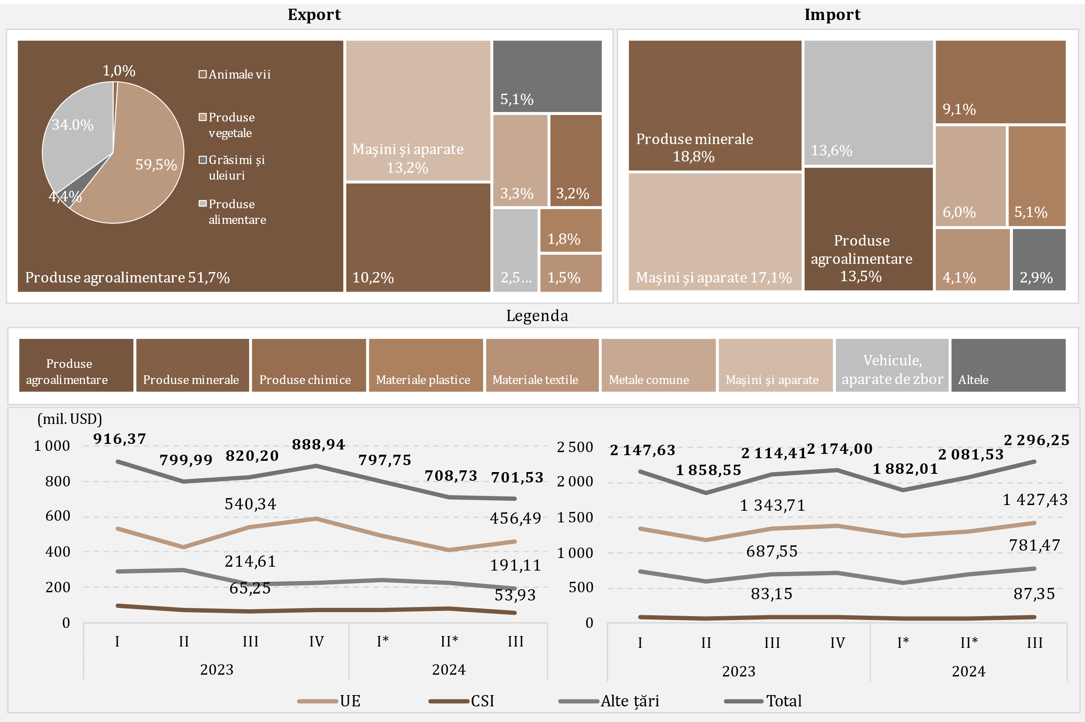

Sursa: Elaborat de BNM în baza datelor BNS
* date revizuite

D8
I. Balanța de plăți a Republicii Moldova în trimestrul III 2024 (date provizorii)

Scăderea importului de produse energetice și electricitate, în trimestrul III 2024 față de perioada similară a anului precedent, a fost determinată de diminuarea valorii gazului natural și combustibilului diesel importate.

Diagrama 8. Import de produse energetice și electricitate (prețuri FOB)

* date revizuite
 | 2023 |  |  |  | 2024
 | I | II | III | IV | I* | II* | III
Combustibil diesel | 241.29 | 217.93 | 227.81 | 168.39 | 144.93 | 133.69 | 157.64
Gaz natural | 188.86 | 6.75 | 167.12 | 95.45 | 9.63 | 28.22 | 25.84
Benzine auto | 60.97 | 60.55 | 66.80 | 65.93 | 67.81 | 63.82 | 77.13
Energie electrică | 13.24 | 11.03 | 15.17 | 17.40 | 18.31 | 18.23 | 37.29
Cărbune | 5.02 | 2.13 | 4.46 | 4.93 | 3.06 | 2.47 | 2.16
Pacură | 62.03 | 1.14 | 0.09 | 10.53 | 0.10 | 0.08 | 0.11
Altele | 26.76 | 23.83 | 38.55 | 32.66 | 23.82 | 29.71 | 34.88
Total | 598.17 | 323.36 | 520.00 | 395.29 | 267.66 | 276.22 | 335.05

D9
I. Balanța de plăți a Republicii Moldova în trimestrul III 2024 (date provizorii)

Majorarea excedentului balanței serviciilor a fost determinată de creșterile înregistrate atât la exportul, cât și la importul acestora.

Diagrama 9. Balanța serviciilor

* date revizuite
 | 2023 |  |  |  | 2024
 | I | II | III | IV | I* | II* | III
Sold | 270.48 | 191.2 | 182.32 | 250.9 | 211.78 | 242 | 229.12
Export | 591.43 | 577.95 | 640.99 | 630.16 | 569.64 | 683.29 | 733.73
Import | 320.95 | 386.75 | 458.67 | 379.26 | 357.86 | 441.29 | 504.61
Sold / PIB (%, scala din dreapta) | 7.9 | 4.8 | 4.0 | 5.4 | 5.6 | 5.7 | 4.4

D10
I. Balanța de plăți a Republicii Moldova în trimestrul III 2024 (date provizorii)

În trimestrul III 2024, principalele categorii de servicii exportate au fost călătoriile, transportul și serviciile de informatică, iar la import – transportul și călătoriile.

Diagrama 10. Exportul și importul de servicii pe principalele tipuri, în trimestrul III 2024, mil. USD
Export | Import
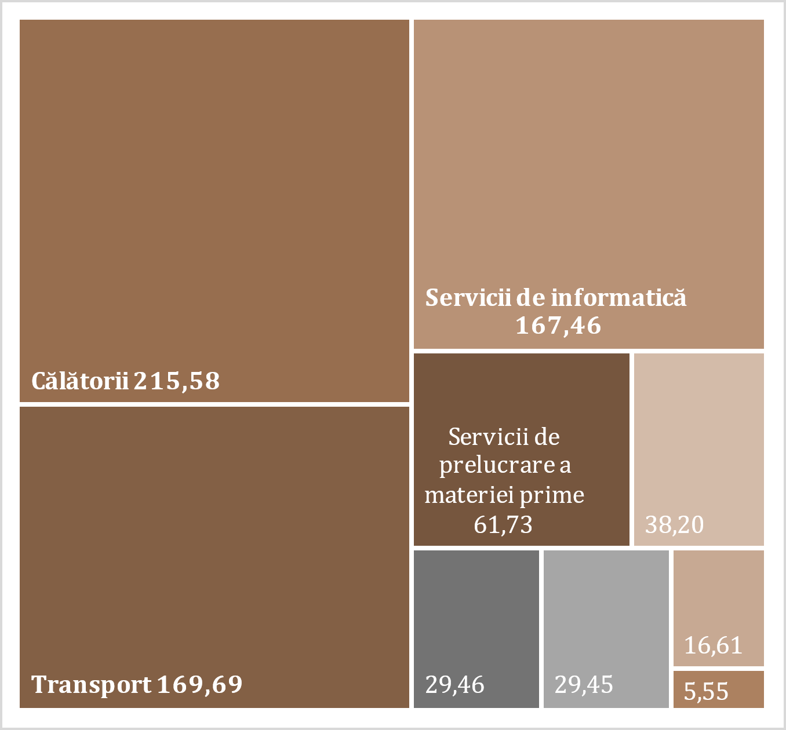
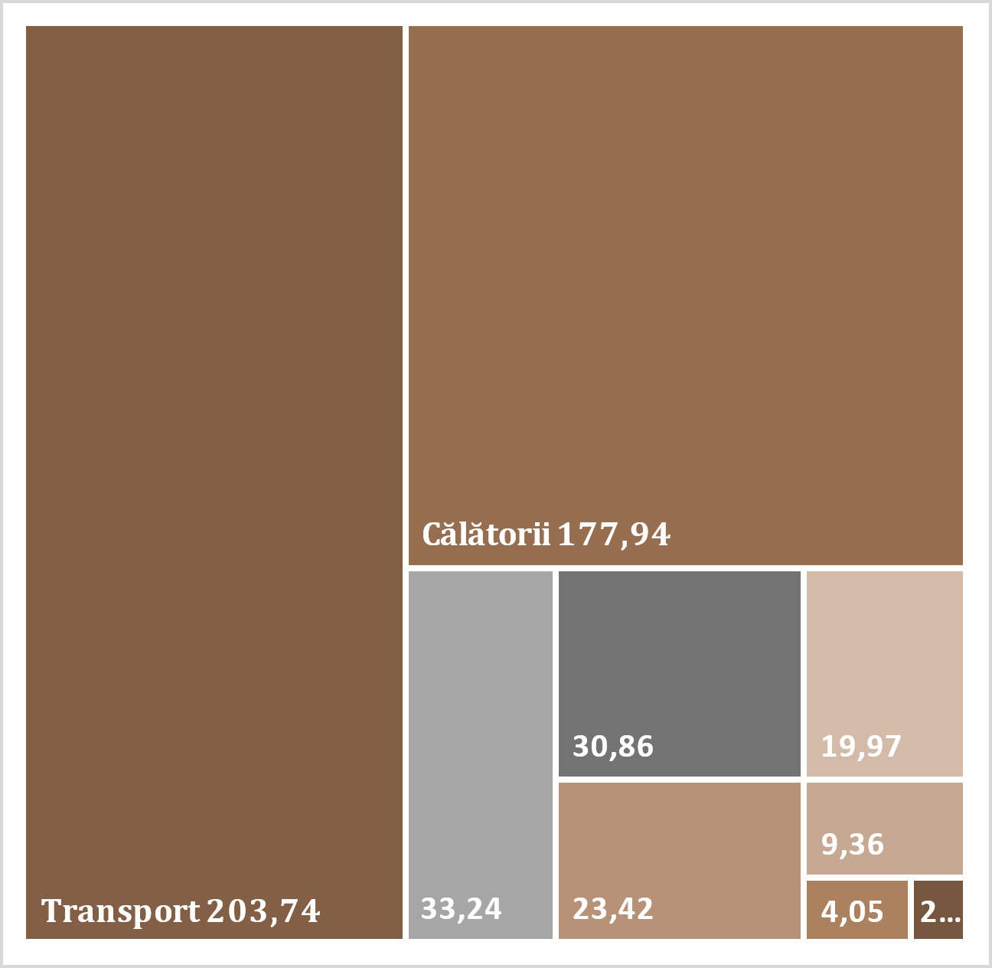
Aplicațiile program | 57.26
Alte servicii de informatică | 110.20
Personale | 129.2
De afaceri | 48.74
Personale | 160.15
De afaceri | 55.43
Maritim | 30.75
Aerian | 97.21
Auto | 66.12
Altele | 9.66

Maritim | 2.86
Aerian | 82.35
Auto | 74.65
Altele | 9.83

Legenda

D11
I. Balanța de plăți a Republicii Moldova în trimestrul III 2024 (date provizorii)

În trimestrul III 2024, balanța veniturilor primare a înregistrat un sold deficitar.

Diagrama 11. Evoluția veniturilor primare

Credit |  | Debit
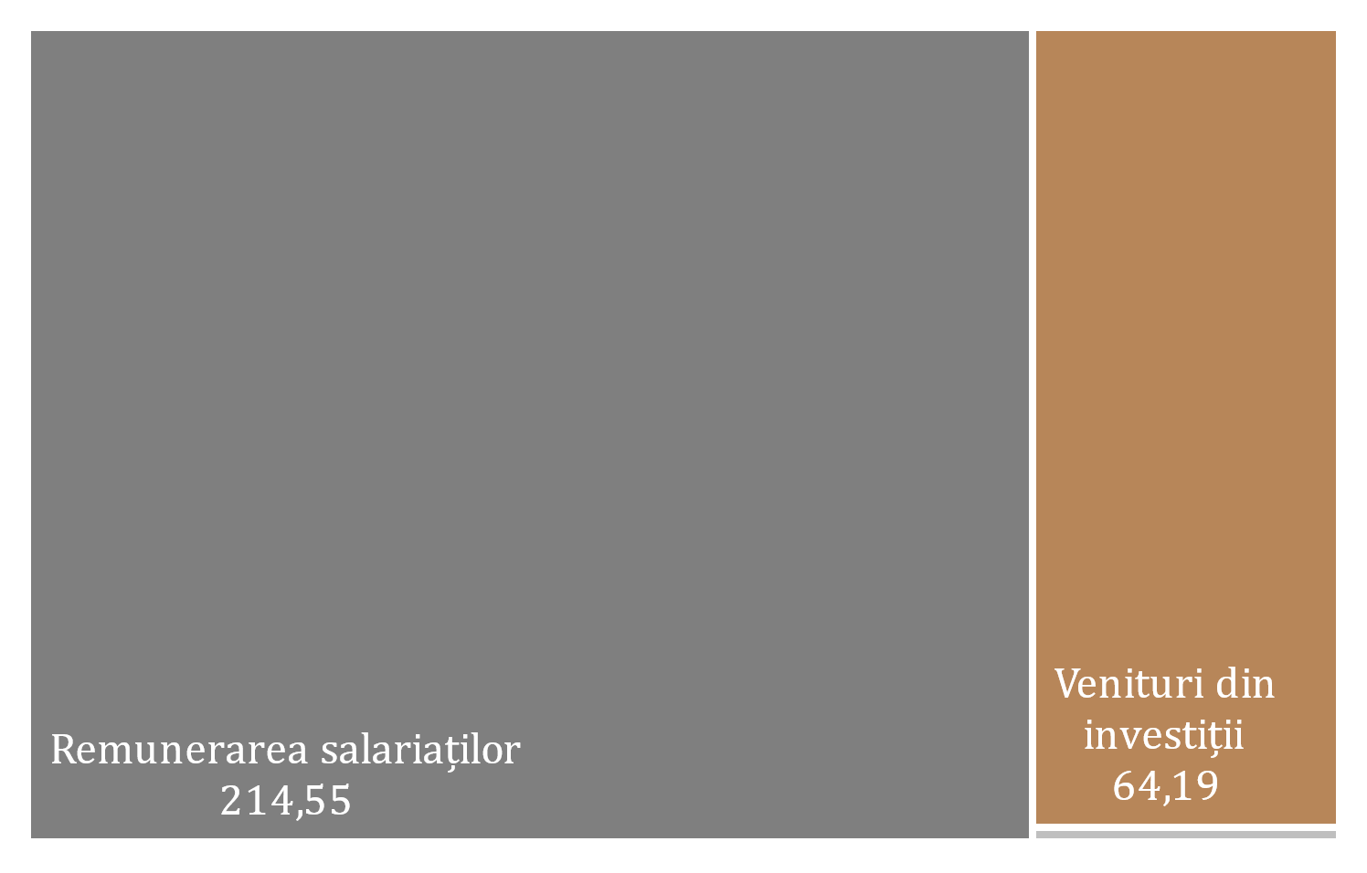
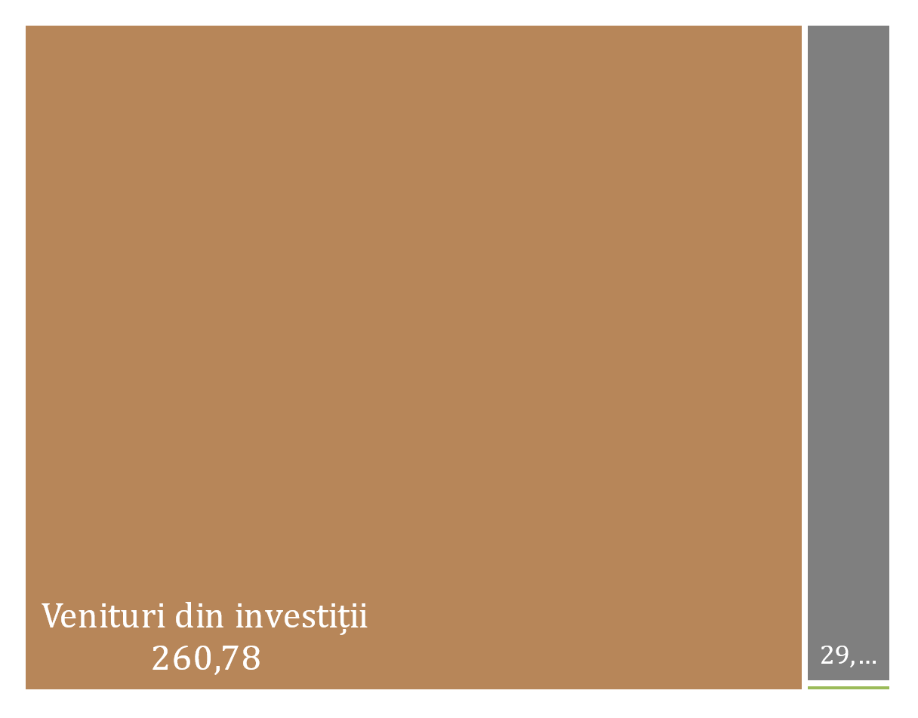

* date revizuite

 | 2023 |  |  |  | 2024
 | I | II | III | IV | I* | II* | III
Sold / PIB (scala din dreapta) | 2.0% | 1.7% | 0.9% | 1.9% | 2.0% | 1.2% | -0.2%
Remunerarea salariaților, net | 183.99 | 194.00 | 199.36 | 195.69 | 167.50 | 222.22 | 185.20
Venituri din investiţii, net | -115.46 | -123.83 | -161.49 | -108.87 | -93.33 | -174.81 | -196.59
Alte venituri primare, net | -0.41 | -1.72 | 3.72 | 1.77 | 2.11 | 1.81 | 0.66
Sold | 68.12 | 68.45 | 41.59 | 88.59 | 76.28 | 49.22 | -10.73

D12
I. Balanța de plăți a Republicii Moldova în trimestrul III 2024 (date provizorii)

În trimestrul III 2024, diminuarea excedentului veniturilor secundare a fost rezultatul scăderii transferurilor personale nete.

Diagrama 12. Evoluția veniturilor secundare
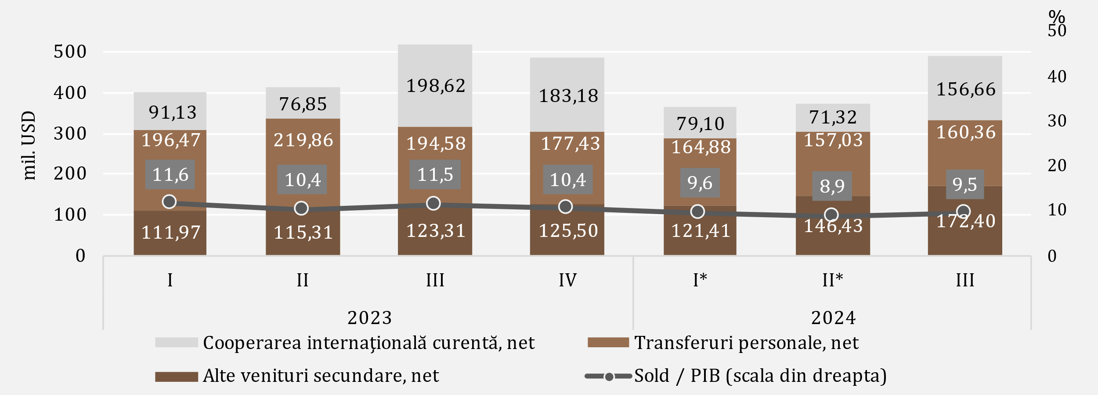

Credit | Debit
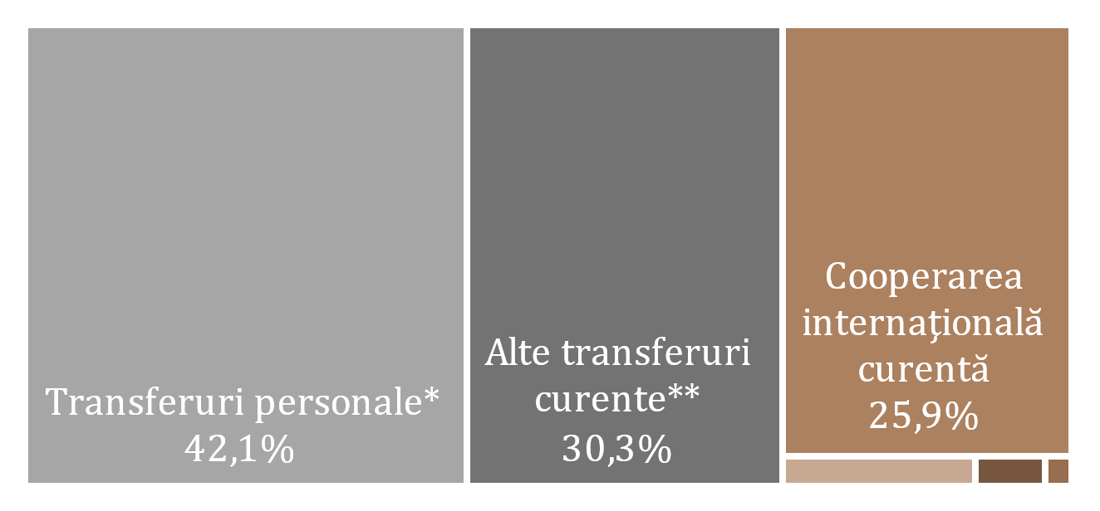
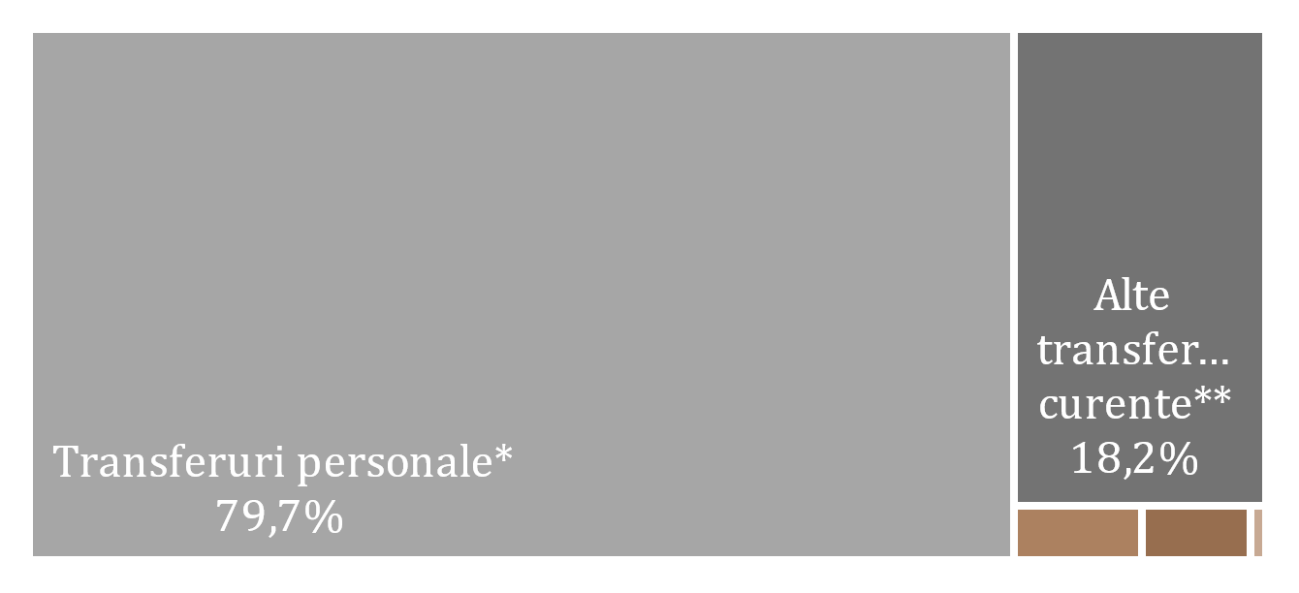

Legenda

* date revizuite
** Transferuri curente între gospodăriile populației rezidente și nerezidente

D13
I. Balanța de plăți a Republicii Moldova în trimestrul III 2024 (date provizorii)

Diminuarea intrărilor de remiteri personale a fost cauzată de scăderea intrărilor din transferuri personale și remunerarea salariaților, în timp ce ieșirile s-au majorat pe seama creșterilor la toate componentele. Atât intrările, cât și ieșirile de remiteri personale au fost majoritar din / către UE.

Diagrama 13. Remiterile personale, pe componente și zone geografice

 | Transferuri personale | Remunerarea salariaților | Transferuri de capital între gospodăriile populației | Transferuri personale | Remunerarea salariaților | Transferuri de capital între gospodăriile populației | Credit, total | Debit, total | #REF! | Remiteri personale (intrări) la PIB (%)
 | 271.4 | 180.25 | 13.73 | -74.93 | -24.17 | -6.24 | 465.38 | -105.34 | 1 | 13.5%
 | 298.69 | 189.9 | 19.74 | -78.83 | -24.92 | -6.64 | 508.33 | -110.39 |  | 12.8%
 | 283.67 | 195.56 | 14.09 | -89.09 | -26.07 | -8.97 | 493.32 | -124.13 |  | 10.9%
 | 268.85 | 194.75 | 15.66 | -91.42 | -28.9 | -8.98 | 479.26 | -129.3 |  | 10.3%
 | 252.54 | 167.57 | 13.08 | -87.66 | -25.62 | -7.74 | 433.19 | -121.02 |  | 11.4%
 | 248.22 | 215.56 | 15.71 | -91.19 | -26.9 | -8.44 | 479.49 | -126.53 |  | 11.4%
 | 256.71 | 183.38 | 20.46 | -96.35 | -26.32 | -9.46 | 460.55 | -132.13 |  | 8.9%

Remiteri personale pe zone geografice
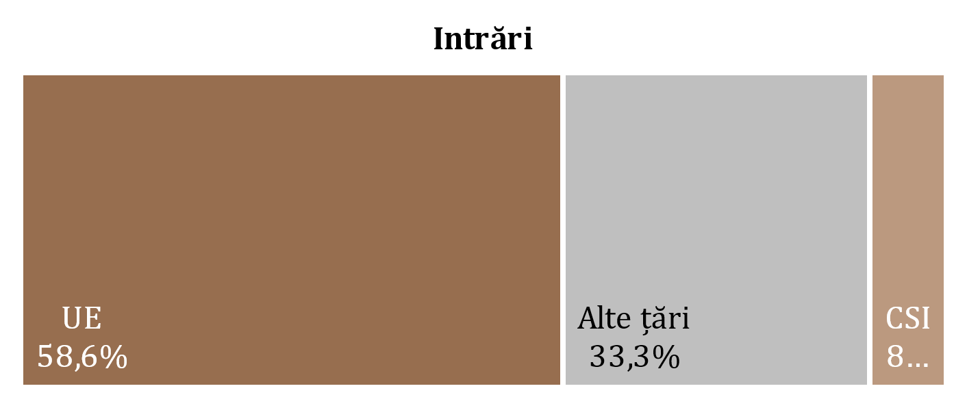
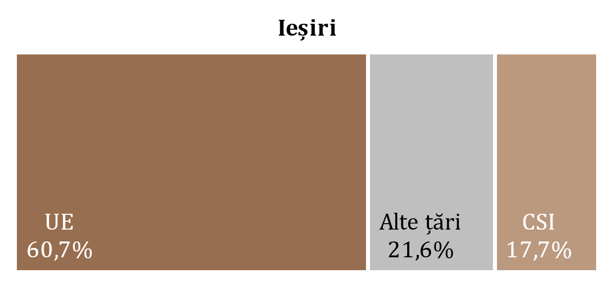

 | #REF! | #REF! | #REF!
2023 I | 55.88 | 25.46 | 24.00
2023 II | 58.56 | 26.68 | 25.15
2023 III | 65.43 | 33.95 | 24.75
2023 IV | 66.11 | 34.11 | 29.08
2024 I* | 67.83 | 22.60 | 30.59
2024 II* | 70.23 | 24.74 | 31.56
2024 III | 80.14 | 23.41 | 28.58

* date revizuite

 | 2023 |  |  |  | 2024
 | I | II | III | IV | I* | II* | III
Transferuri personale | 271.4 | 298.69 | 283.67 | 268.85 | 252.54 | 248.22 | 256.71
Remunerarea salariaților | 180.25 | 189.9 | 195.56 | 194.75 | 167.57 | 215.56 | 183.38
Transferuri de capital între gospodăriile populației | 13.73 | 19.74 | 14.09 | 15.66 | 13.08 | 15.71 | 20.46
Transferuri personale | -74.93 | -78.83 | -89.09 | -91.42 | -87.66 | -91.19 | -96.35
Remunerarea salariaților | -24.17 | -24.92 | -26.07 | -28.9 | -25.62 | -26.9 | -26.32
Transferuri de capital între gospodăriile populației | -6.24 | -6.64 | -8.97 | -8.98 | -7.74 | -8.44 | -9.46
Credit, total | 465.38 | 508.33 | 493.32 | 479.26 | 433.19 | 479.49 | 460.55
Debit, total | -105.34 | -110.39 | -124.13 | -129.3 | -121.02 | -126.53 | -132.13
Remiteri personale (intrări) la PIB (%) | 13.5% | 12.8% | 10.9% | 10.3% | 11.4% | 11.4% | 8.9%

D14
I. Balanța de plăți a Republicii Moldova în trimestrul III 2024 (date provizorii)

În trimestrul III 2024, diminuarea excedentului contului de capital a fost cauzată de micșorarea intrărilor de capital la sectorul public, în pofida creșterii intrărilor nete înregistrate la sectorul privat.

Diagrama 14. Evoluția contului de capital
evoluția soldului de capital
transferuri de capital, prezentare sectorială
 | intrări | ieșiri
2023-I | 6.68
2023-II | 11.99
2023-III | 19.85
2023-IV | 10.94
2024 -I* | 8.23
2024-II* | 8.75
2024-III | 7.76
2023-I | 13.73 | 6.24
2023-II | 19.74 | 6.64
2023-III | 14.09 | 8.97
2023-IV | 15.66 | 8.98
2024 -I* | 13.08 | 7.75
2024-II* | 15.71 | 8.49
2024-III | 20.46 | 9.46

* date revizuite

 | 2023 |  |  |  | 2024 |  |  |  |  | intrări | ieșiri
 | I | II | III | IV | I* | II* | II | Administraţia publică | 2023-I | 6.68
Sold CK | 14.17 | 25.09 | 24.97 | 17.62 | 13.56 | 15.98 | 18.76 |  | 2023-II | 11.99
% din PIB (scala din dreapta) | 0.4 | 0.6 | 0.6 | 0.4 | 0.4 | 0.4 | 0.4 |  | 2023-III | 19.85
 |  |  |  |  |  |  |  |  | 2023-IV | 10.94
 |  |  |  |  |  |  |  |  | 2024 -I* | 8.23
 |  |  |  |  |  |  |  |  | 2024-II* | 8.75
 |  |  |  |  |  |  |  |  | 2024-III | 7.76
 |  |  |  |  |  |  |  | Societăţi financiare și nefinanciare, GP şi IFSLSGP | 2023-I | 13.73 | 6.24
 |  |  |  |  |  |  |  |  | 2023-II | 19.74 | 6.64
 |  |  |  |  |  |  |  |  | 2023-III | 14.09 | 8.97
 |  |  |  |  |  |  |  |  | 2023-IV | 15.66 | 8.98
 |  |  |  |  |  |  |  |  | 2024 -I* | 13.08 | 7.75
 |  |  |  |  |  |  |  |  | 2024-II* | 15.71 | 8.49
 |  |  |  |  |  |  |  |  | 2024-III | 20.46 | 9.46

D16
I. Balanța de plăți a Republicii Moldova în trimestrul III 2024 (date provizorii)

Ieșirile nete la împrumuturi au fost determinate în special de tragerile nete de împrumuturi ale administrației publice.

Diagrama 16. Împrumuturi externe (pasive, fără cele intragrup), valorificări și rambursări, în trimestrul III 2024 (mil. USD)
pe sectoare instituționale
pe scadențe

termen lung

termen scurt

 | valorificări | rambursări |  | valorificări | rambursări
Administraţia publică | 334.42 | 126.7 | termen scurt | 12.94 | 12.51
Societăţi care acceptă depozite, exclusiv BC | 2.74 | 8.04 | termen lung | 394.69 | 198.97
Societăţi nefinanciare, GP şi IFSLSGP | 28.99 | 42.99
Alte societăţi financiare | 41.48 | 32.3
Banca centrală | 0 | 1.45
Împrumuturi | 407.63 | 211.48

D17
I. Balanța de plăți a Republicii Moldova în trimestrul III 2024 (date provizorii)

În trimestrul III 2024, principalii creditori ai administrației publice au fost Fondul Monetar Internațional, Comisia Europeană și Banca Europeană pentru Reconstrucție și Dezvoltare.

Diagrama 17. Principalii creditori ai administrației publice, în trimestrul III 2024

FMI | 52.5%
Comisia Europeană | 16.3%
BERD | 14.3%
Agenția Franceză pentru Dezvoltare | 6.7%
AID | 5.1%
BEI | 3.7%
BIRD | 1.2%
FIDA | 0.1%
BDCE | 0.1%
JICA | 0.1%
JICA | 0.0%

D18
II. Poziția investițională internațională la 30.09.2024 (date provizorii)

La 30.09.2024, raportul soldului net debitor al poziției investiționale internaționale la PIB s-a îmbunătățit față de 31.12.2023.

Diagrama 18. Poziția investițională internațională netă, la sfârșitul perioadei, pe sectoare instituționale, % la PIB

* date revizuite

 | 2023 |  |  |  | 2024
 | I | II | III | IV | I* | II* | III
Banca сentrală | 31.0 | 31.5 | 30.5 | 32.6 | 31.5 | 30.5 | 31.6
Administraţia publică | -22.8 | -22.7 | -20.7 | -22.7 | -21.6 | -20.8 | -22.0
Societăţi care acceptă depozite | -0.3 | 0.3 | 1.0 | 1.6 | 2.1 | 2.4 | 2.7
Alte sectoare | -51.7 | -50.6 | -50.3 | -47.5 | -46.6 | -44.9 | -44.7
PII netă | -43.8 | -41.5 | -39.5 | -36.0 | -34.6 | -32.8 | -32.4

D19
II. Poziția investițională internațională la 30.09.2024 (date provizorii)

Activele de rezervă au deținut ponderea predominantă în poziția totală a activelor financiare, în timp ce alte investiții și investițiile directe - ponderi semnificative în totalul poziției pasivelor.

Diagrama 19. Structura activelor financiare şi pasivelor externe, pe categorii funcționale, la sfârșitul perioadei (%)
 | Investiţii directe | Investiţii de portofoliu şi derivate financiare | Alte investiţii | Active de rezervă | #REF! | Alte investiţii | Investiţii directe | Investiţii de portofoliu şi derivate financiare
I | 5.9 | 0.2 | 24.7 | 69.2 | 1 | -60.1 | -39.7 | -0.2
II | 5.7 | 0.2 | 24.1 | 70.0 |  | -60.3 | -39.5 | -0.2
III | 5.8 | 0.2 | 23.0 | 71.0 |  | -58.8 | -41.0 | -0.2
IV | 5.3 | 0.3 | 24.2 | 70.2 |  | -60.0 | -39.8 | -0.2
I* | 5.6 | 0.3 | 24.0 | 70.1 |  | -60.0 | -39.8 | -0.2
II* | 5.8 | 0.3 | 24.7 | 69.2 |  | -59.8 | -40.0 | -0.2
III | 5.7 | 0.3 | 24.6 | 69.4 |  | -59.6 | -40.2 | -0.2

* date revizuite

Active |  | 2023 |  |  |  | 2024
 |  | I | II | III | IV | I* | II* | III
 | Investiţii directe | 5.9 | 5.7 | 5.8 | 5.3 | 5.6 | 5.8 | 5.7
 | Investiţii de portofoliu şi derivate financiare | 0.2 | 0.2 | 0.2 | 0.3 | 0.3 | 0.3 | 0.3
 | Alte investiţii | 24.7 | 24.1 | 23.0 | 24.2 | 24.0 | 24.7 | 24.6
 | Active de rezervă | 69.2 | 70.0 | 71.0 | 70.2 | 70.1 | 69.2 | 69.4
Pasive | Alte investiţii | -60.1 | -60.3 | -58.8 | -60.0 | -60.0 | -59.8 | -59.6
 | Investiţii directe | -39.7 | -39.5 | -41.0 | -39.8 | -39.8 | -40.0 | -40.2
 | Investiţii de portofoliu şi derivate financiare | -0.2 | -0.2 | -0.2 | -0.2 | -0.2 | -0.2 | -0.2

D20
II. Poziția investițională internațională la 30.09.2024 (date provizorii)

La 30.09.2024, poziția activelor oficiale de rezervă s-a diminuat comparativ cu 31.12.2023, dar corespunde tuturor criteriilor de suficiență.

Diagrama 20. Indicatorii suficienței activelor oficiale de rezervă

Notă: Criteriile se bazează pe recomandările FMI din "Assessing Reserve Adequacy - Specific Proposals", aprilie 2015
http://www.imf.org/external/np/pp/eng/2014/121914.pdf
DTS - datoria pe teremen scurt (scadență reziduală); M2 - masa monetară M2; eX - export; AA - alte angajamente
* date revizuite

 | 2023 |  |  |  | 2024
 | I | II | III | IV | I * | II* | III
Active de rezervă | 4,679.35 | 4,902.67 | 4,881.93 | 5,453.15 | 5,393.22 | 5,288.61 | 5,681.84
3 luni de import efectiv de bunuri şi servicii | 2,641.36 | 2,576.67 | 2,555.62 | 2,486.18 | 2,484.82 | 2,472.26 | 2,529.20
100% din datoria externă pe termen scurt (scadență reziduală) | 3,973.18 | 4,161.77 | 3,809.98 | 3,855.16 | 3,890.17 | 3,688.26 | 3,555.02
20% din M2 | 1,047.60 | 1,119.68 | 1,123.00 | 1,264.33 | 1,281.02 | 1,310.63 | 1,403.41
100% din (30%DTS + 15%AA + 5%M2 + 5%eX) | 2,545.76 | 2,615.09 | 2,487.69 | 2,683.16 | 2,673.28 | 2,603.53 | 2,632.82
100-150% din (30%DTS + 15%AA + 5%M2 + 5%eX) | 3,818.64 | 3,922.64 | 3,731.53 | 4,024.75 | 4,009.93 | 3,905.29 | 3,949.24

D21
II. Poziția investițională internațională la 30.09.2024 (date provizorii)

 | 1 | 1 | 1
Pozițiile investițiilor directe sub formă de participații și acțiuni provenite din UE și CSI s-au majorat față de 31.12.2023.

Diagrama 21. Poziția investiţiilor directe**, capital propriu, pe zone geografice, la sfârșitul perioadei (mil.USD)

* date revizuite
** poziții calculate conform valorii de bilanț, distribuţia pe ţări în baza investitorului nemijlocit

 | 2023 |  |  |  | 2024
 | I | II | III | IV | I * | II* | III
UE | 2,882.34 | 2,880.39 | 3,030.68 | 3,014.09 | 3,007.27 | 2,996.98 | 3,219.17
Alte ţări | 511.64 | 547.44 | 543.82 | 584.31 | 523.66 | 507.73 | 572.57
CSI | -32.47 | -33.55 | -35.86 | -9.89 | -24.92 | -33.27 | -22.22

D22
II. Poziția investițională internațională la 30.09.2024 (date provizorii)

Activitățile financiare și asigurările, comerțul cu ridicata și cu amănuntul, precum și industria prelucrătoare au continuat să dețină ponderile cele mai mari în poziția pasivelor sub formă de investiții directe (capital propriu).

Diagrama 22. Investiţiile directe, capital propriu acumulat la 30.09.2024, pe activităţi economice (conform CAEM-2)

Notă: Date estimate
 | 30.09.2024
Altele | 3.4
Activități financiare și asigurări | 34.0
Comerț cu ridicata și cu amănuntul; repararea autovehiculelor | 24.6
Industria prelucrătoare | 20.1
Informații și comunicații | 5.9
Transport și depozitare | 3.7
Producția și furnizarea de energie electrică și termică, gaze, apă caldă și aer condiționat | 2.6
Tranzacții imobiliare | 2.4
Agricultura, silvicultura și pescuit | 2.1
Sănătate și asistență socială | 1.2

D23
II. Poziția investițională internațională la 30.09.2024 (date provizorii)

Ponderea majoră atât în structura activelor financiare, cât și în structura pasivelor a revenit celor pe termen lung.

Diagrama 23. Structura activelor financiare şi pasivelor externe, pe scadenţe, la sfârșitul perioadei (%)

* date revizuite

 |  | 2023 |  |  |  | 2024
 |  | I | II | III | IV | I * | II* | III
Active | pe termen scurt | 46.9 | 44.0 | 39.7 | 43.1 | 37.9 | 35.9 | 39.8
 | pe termen lung | 53.1 | 56.0 | 60.3 | 56.9 | 62.1 | 64.1 | 60.2
Pasive | pe termen scurt | -21.0 | -21.0 | -20.4 | -19.6 | -19.8 | -19.5 | -18.6
 | pe termen lung | -79.0 | -79.0 | -79.6 | -80.4 | -80.2 | -80.5 | -81.4

D24
III. Datoria externă brută la 30.09.2024 (date provizorii)

Conform situației datoriei externe publice la 30.09.2024, principalul instrument de finanțare implementat de către autoritățile Republicii Moldova au fost împrumuturile, cu o pondere de 90,4 la sută din total.

Diagrama 24. Evoluția datoriei externe publice, la sfârșitul perioadei (mil. USD)
pe instrumente, 2024-III
în dinamică, pe scadențe

 | 2023 |  |  |  | 2024
 | I | II | III | IV | I* | II* | III |  | 2024-III
Datoria externă publică | 3,476.97 | 3,574.01 | 3,347.52 | 3,820.52 | 3,751.41 | 3,656.46 | 4,009.45 | Împrumuturi | 3,623.96
Pe termen scurt | 0.78 | 1.01 | 1.15 | 1.30 | 1.50 | 1.75 | 1.96 | Alocări de DST | 383.53
Pe termen lung | 3,476.19 | 3,573.00 | 3,346.37 | 3,819.22 | 3,749.91 | 3,654.71 | 4,007.49 | Alte | 1.96
* date revizuite

D25
III. Datoria externă brută la 30.09.2024 (date provizorii)

Fondul Monetar Internațional și Grupul Băncii Mondiale au fost principalii creditori externi ai sectorului public.

Diagrama 25. Structura pe creditori a datoriei externe publice, la sfârșitul perioadei (%)

 | 2023 |  |  |  | 2024
 | I | II | III | IV | I* | II* | III
FMI | 30.1 | 31.4 | 32.4 | 30.8 | 30.4 | 30.2 | 32.3
Grupul BM | 27.0 | 26.1 | 30.6 | 28.0 | 28.0 | 28.7 | 27.4
BEI | 12.7 | 12.4 | 12.8 | 11.8 | 12.1 | 12.5 | 12.1
Comisia Europeană | 5.5 | 6.6 | 6.8 | 7.7 | 7.6 | 7.8 | 8.8
BERD | 14.8 | 13.6 | 7.2 | 8.9 | 8.6 | 7.6 | 6.2
FIDA | 2.1 | 2.0 | 2.2 | 2.0 | 2.0 | 2.0 | 1.9
Alți creditori | 7.8 | 7.9 | 8.0 | 10.8 | 11.3 | 11.2 | 11.3
* date revizuite

D26
III. Datoria externă brută la 30.09.2024 (date provizorii)

Pe parcursul primului semestru 2024 datoria externă privată a avut un trend descendent, fapt datorat atât diminuării datoriei pe termen lung, cât și celei pe termen scurt.

Diagrama 26. Datoria externă privată, la sfârșitul perioadei (conform maturității originale), (mil. USD)

 | 2023 |  |  |  | 2024 |  |  |  | 2024-III
 | I | II | III | IV | I* | II* | III
Datoria externă privată | 6,401.04 | 6,395.51 | 6,214.88 | 6,298.32 | 6,269.63 | 6,124.00 | 6,163.75 | Împrumuturi | 49.3%
Pe termen scurt | 2,781.13 | 2,808.50 | 2,680.05 | 2,683.31 | 2,677.84 | 2,582.27 | 2,592.96 | Credite comerciale şi avansuri | 37.8%
Pe termen lung | 3,619.91 | 3,587.01 | 3,534.83 | 3,615.01 | 3,591.79 | 3,541.73 | 3,570.79 | Alte angajamente aferente datoriei | 9.8%
* date revizuite |  |  |  |  |  |  |  | Numerar şi depozite | 3.1%

D27
III. Datoria externă brută la 30.09.2024 (date provizorii)

Societățile nefinanciare au menținut, în continuare, ponderea majoră în datoria externă privată.

Diagrama 27. Structura datoriei private, pe sectoare instituționale, la sfârșit de perioadă (%)

 | 2023 I | 2023 II | 2023 III | 2023 IV | 2024 I* | 2024 II* | 2024 III
Societăţi nefinanciare | 3,618.74 | 3,665.07 | 3,537.24 | 3,535.71 | 3,558.73 | 3,457.81 | 3,467.37
Investiții directe: creditarea intragrup | 1,898.87 | 1,889.05 | 1,846.09 | 1,880.45 | 1,857.11 | 1,823.51 | 1,827.73
Societăți care acceptă depozite | 504.08 | 445.41 | 438.34 | 494.40 | 463.72 | 440.22 | 456.43
Alte societăţi financiare | 312.09 | 328.13 | 324.40 | 316.53 | 317.47 | 328.92 | 337.55
Gospodăriile populaţiei şi IFSLSGP | 67.26 | 67.85 | 68.81 | 71.23 | 72.60 | 73.54 | 74.67
* date revizuite

D28
III. Datoria externă brută la 30.09.2024 (date provizorii)

Principalii creditori ai sectorului privat au fost alți creditori.

Diagrama 28. Structura pe creditori a datoriei private, la 30.09.2024
 | 30.09.2024
Alți creditori | 2,541.06
Societăţi care acceptă depozite, exclusiv BC | 213.34
BERD | 155.84
BEI | 81.71
CFI | 28.24
BCDMN | 11.17
BDCE | 5.58

 | 30.09.2024
Alți creditori | 2,541.06
Societăţi care acceptă depozite, exclusiv BC | 213.34
Organisme internaționale | 282.54
BERD | 155.84
BEI | 81.71
CFI | 28.24
BCDMN | 11.17
BDCE | 5.58

